Portada
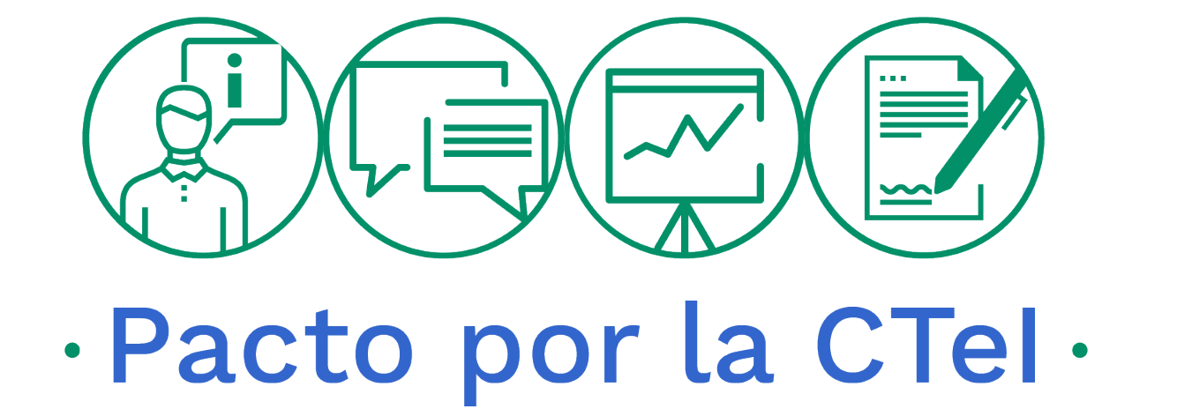

MINCIENCIAS

SEGUIMIENTO AL PLAN ANTICORRUPCIÓN Y
DE ATENCIÓN AL CIUDADANO
2021

OFICINA DE CONTROL INTERNO

 | A

31 de diciembre de 2021

Presentación
PRESENTACIÓN PLAN ANTICORRUPCIÓN Y DE ATENCIÓN AL CIUDADANO 2021

1. OBJETIVO Definir estrategias y acciones que permitan implementar estándares de transparencia y lucha contra la corrupción que aporten a la generación de capacidades institucionales hacia una Entidad más íntegra, efectiva e innovadora.
2. OBJETIVOS ESPECÍFICOS 4.1 Involucrar a los grupos de valor y de interés en la formulación de las acciones, con el fin de fortalecer el plan y asegurar que sea apropiado a nivel interno y externo de la Entidad. 4.2 Garantizar la ejecución de una acción integrar y articulada de transparencia y lucha contra la corrupción en armonización con los planes institucionales, promoviendo coherencia en el accionar de la Entidad y mecanismos sistemáticos de seguimiento y evaluación de las acciones. 4.3 Implementar acciones que bajo un enfoque preventivo permitan la protección de los recursos, alcanzar mejores resultados y mejorar la prestación de los servicios, como aspectos fundamentales frente a la generación de valor público.
3. ALCANCE El Plan Anticorrupción y de Atención al Ciudadano aplica para todos los procesos que hacen parte del modelo de operación de la Entidad y responde al objetivo estratégico institucional “Modernización del Ministerio y fortalecimiento institucional: Generar lineamientos a nivel nacional y regional para implementación de procesos de innovación que generen valor público”.
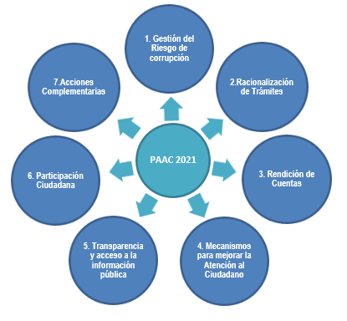 4. COMPONENTES DEL PLAN ANTICORRUPCION Y DE ATENCION AL CIUDADANO El Ministerio de Ciencia, Tecnología e Innovación realiza la formulación del Plan Anticorrupción y de Atención al Ciudadano desplegando cada uno de los siguientes componentes que hacen parte integral del mismo:

CÓDIGO: D101PR01F08 VERSIÓN: 00 FECHA: 2020-01-10

